Sheet1
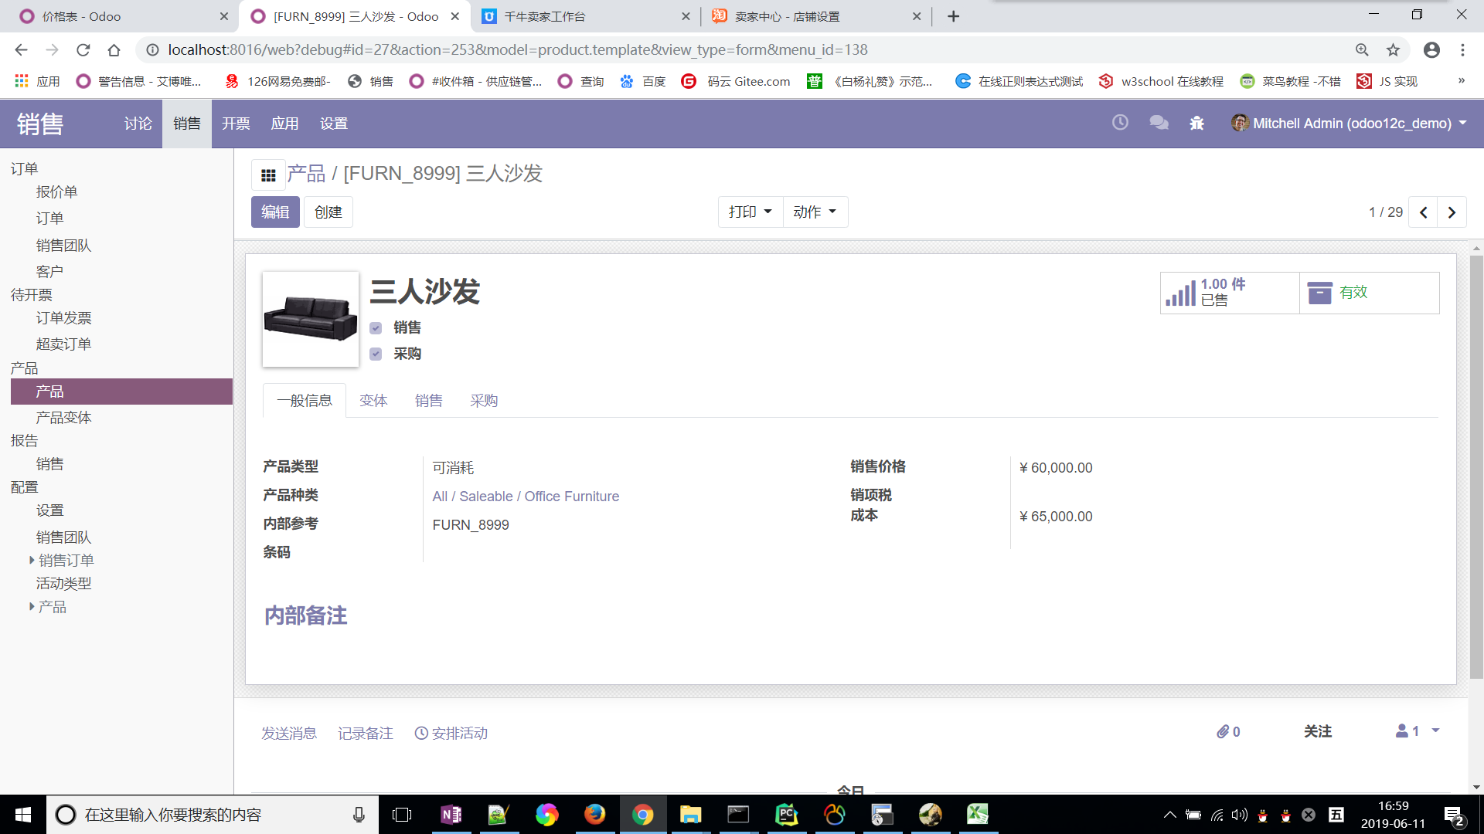
项次 | 内部参考 | 名称 | 订购数量 | 单价
1 | FURN_8999 | 三人沙发 | 100 | 1000
2 | FURN_0789 | 个人工作场所 | 12 | 232

